シート1
タイトル仕様

 | タイトル 基本概要

 |  |  |  |  |  | タイトルロゴ |  |  |  | 次のステージ（ステージ１）
1920
448
1024
298
150
1080
 |  |  |  | 背景
 |  |  |  |  |  |  |  |  |  |  |  |  | プレイヤー操作 |  |  | 読み込むデータ |  |  |  | 表示するデータ
28
115
1024
675
 |  |  |  |  |  |  |  |  |  |  |  | 左スティック |  | ・タイトルロゴ |  |  |  |  | ・背景
 |  |  |  |  |  |  |  |  |  |  |  | →右：ステージセレクトへ |  | ・背景 |  |  |  |  | ・オプション用の紙
 |  |  |  |  |  |  |  |  |  |  |  |  | 左：オプションへ | ・オプション用の紙 |  |  |  |  | ・キャンバス
600
 |  |  |  |  |  |  |  |  |  |  |  |  |  | ・キャンバス |  |  |  |  | ・タイトルロゴ
 |  |  |  |  |  |  |  |  |  |  |  |  |  | ・ステージデータ
 |  |  |  |  |  |  |  |  |  |  |  |  |  |  | →ステージ１のデータです
OPTION
OPTION
200
290
28

 |  |  |  |  |  |  | オプションの紙

 | タイトル アニメーション概要

 |  | 前提条件
 |  | →ステージ１のデータを使用できる状態にしてください。

 |  | タイトルからステージセレクト（ステージ１）への遷移 （アニメーション時間：２秒〈要調整〉）

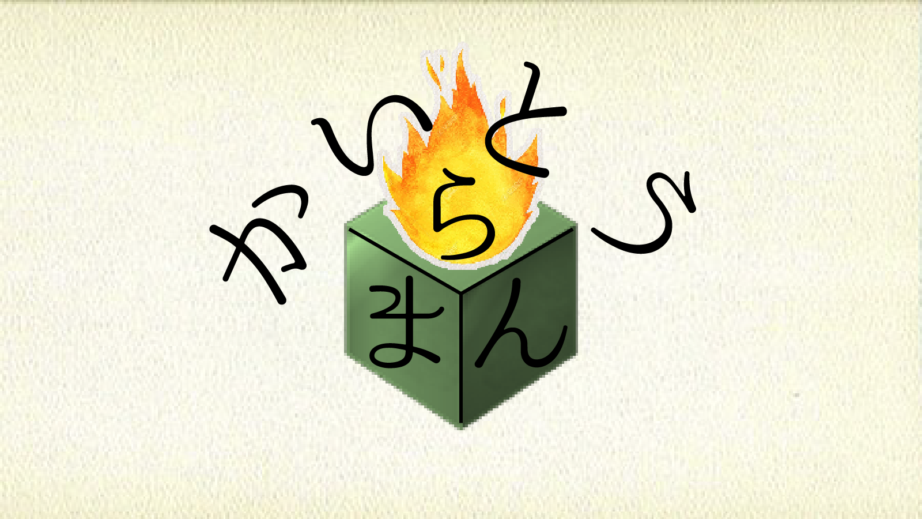

OPTION

 |  |  |  |  | 状況 |  |  |  |  |  | 状況 |  |  |  |  |  |  |  | 状況
 |  | ・アニメーション開始 |  |  |  |  |  | ・アニメーション途中 |  |  |  |  |  |  |  |  | ・アニメーション終了
 |  |  | プレイヤーが左スティックを右に操作する |  |  |  |  |  | →ステージセレクト（ステージ１）がイン。 |  |  |  |  |  |  |  |  | →ステージ１が中央に来たら
 |  |  |  | →入力受付停止。 |  |  |  |  | 左にタイトルがアウト。 |  |  |  |  |  |  |  |  | アニメーションを停止。（ここまで２秒）
 |  |  |  | タイトルの左に向かってスクロールが |  |  |  |  | 速度は一定でなく、徐々に加速して |  |  |  |  |  |  |  |  | アニメーション終了後操作受付。
 |  |  |  | 始まる。足音のMEを再生。 |  |  |  |  | 半分を過ぎると減速する。

 |  | タイトルからオプションへの遷移 （アニメーション時間：1秒＜要調整＞）

OPTION
Camera
Move Speed
3
Sound
Volume Level
3
Back

OPTION
Camera
Move Speed
3
Sound
Volume Level
3
Back

OPTION

 |  |  |  |  | 状況 |  |  |  |  |  | 状況 |  |  |  |  |  |  |  | 状況
 |  | ・アニメーション開始 |  |  |  |  |  | ・アニメーション途中 |  |  |  |  |  |  |  |  | ・アニメーション終了
 |  |  | プレイヤーが左スティックを左に操作する |  |  |  |  |  | →中央にオプションが動いている。 |  |  |  |  |  |  |  |  | →オプションが中央に、手が「Move Speed」の位置に来たら
 |  |  |  | →入力受付停止。 |  |  |  |  | 速度は終了まで一定。 |  |  |  |  |  |  |  |  | アニメーションを停止。（ここまで１秒）
 |  |  |  | オプションが右上に向かい直線状に |  |  |  |  | 半分から手のテクスチャを表示、等速で移動開始。 |  |  |  |  |  |  |  |  | 終了後操作受付。
 |  |  |  | 動き出す。紙の擦れるSEを再生。 |  |  |  |  | アニメーションが半分になった時に
 |  |  |  | 画面にブラー表現をかけ始める。 |  |  |  |  | ブラー表現を完全にかけきる。

